Free slide
Расчет веса фасада для подъемного механизма Free Slide |  |  |  | Подбор Механизма Free Slide

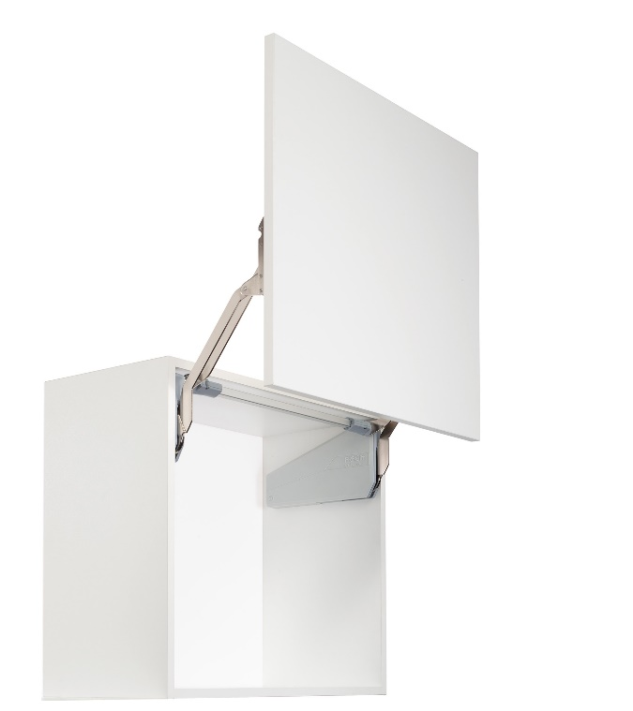
Ввведите параметры фасада в милимметрах (расчет производится автоматически при вводе параметров фасада)

Шаг 1: Заполните данные по высоте и ширине фасада
Высота, мм |  | Рекомендованная высота, мм | Ширина, мм
900 |  | 345-600мм | 600
 | Фактическая площадь фасада, м²
 | 0.54
Шаг 2: Выберите материал фасада | Материал | Плотность, кг/м₃ | Вес фасада, кг
 | МДФ 16мм | 760 | 6.57
 | МДФ 18 мм | 760 | 7.39
 | ДСП 16мм | 680 | 5.88
 | ДСП 18мм | 680 | 6.61
 | Ель 16мм | 450 | 3.89
 | Ель 18мм | 450 | 4.37
 | Ива 16мм | 460 | 3.97
 | Ива 18мм | 460 | 4.47 | Шаг 3: Механизм согласно весу фасада
 | Ольха 16мм | 550 | 4.75
 | Ольха 18мм | 550 | 5.35 | Высота корпуса, мм | Вес фасада с ручкой, кг | Артикул | Описание
 | Осина 16мм | 510 | 4.41 | 320-360 | 4,1-8,0 | 2719010006 | ФриСлайд, O1us, Комплект H320 - 360 мм, 3, 0 - 5, 7кг (2719010006)
 | Осина 18мм | 510 | 4.96 | 320-360 | 3,4-6,7 | 2719020006 | ФриСлайд, O2us, Комплект H320 - 360 мм, 4, 8 - 9, 3кг (2719020006)
 | Сосна 16мм | 520 | 4.49 | 320-360 | 6,3-11,8 | 2719030006 | ФриСлайд, O3us, Комплект H320 - 360 мм, 8, 7 - 16, 5кг (2719030006)
 | Сосна 18мм | 520 | 5.05 | 345-420 | 2,6-5,5 | 2719040006 | ФриСлайд, P1us, Комплект H345 - 420 мм, 2, 4 - 4, 8кг (2719040006)
 | Липа 16мм | 530 | 4.58 | 345-420 | 5,0-9,7 | 2719050006 | ФриСлайд, P2us, Комплект H345 - 420 мм, 4, 1 - 8, 0кг (2719050006)
 | Липа 18мм | 530 | 5.15 | 345-420 | 5,0-9,8 | 2719060006 | ФриСлайд, P3us, Комплект H345 - 420 мм, 7, 4 - 14, 0кг (2719060006)
 | Вишня 16мм | 660 | 5.70 | 380-500 | 5,0-9,9 | 2719080006 | ФриСлайд, Q1us, Комплект H380 - 500 мм, 2, 0 - 3, 8кг (2719080006)
 | Вишня 18мм | 660 | 6.42 | 380-500 | 5,0-9,10 | 2719090006 | ФриСлайд, Q2us, Комплект H380 - 500 мм, 3, 4 - 6, 7кг (2719090006)
 | Береза 16мм | 650 | 5.62 | 380-500 | 5,0-9,11 | 2719100006 | ФриСлайд, Q3us, Комплект H380 - 500 мм, 6, 3 - 11, 8кг (2719100006)
 | Береза 18мм | 650 | 6.32 | 380-500 | 5,0-9,12 | 2719110006 | ФриСлайд, Q4us, Комплект H380 - 500 мм, 9, 3 - 17, 4кг (2719110006)
 | Лиственница 16мм | 660 | 5.70 | 430-600 | 5,0-9,13 | 2719120006 | ФриСлайд, R1us, Комплект H430 - 600 мм, 1, 6 - 3, 3кг (2719120006)
 | Лиственница 18мм | 660 | 6.42 | 430-600 | 5,0-9,14 | 2719130006 | ФриСлайд, R2us, Комплект H430 - 600 мм, 2, 6 - 5, 5кг (2719130006)
 | Дуб 16мм | 690 | 5.96 | 430-600 | 5,0-9,15 | 2719140006 | ФриСлайд, R3us, Комплект H430 - 600 мм, 5, 0 - 9, 7кг (2719140006)
 | Дуб 18мм | 690 | 6.71 | 430-600 | 5,0-9,16 | 2719150006 | ФриСлайд, R4us, Комплект H430 - 600 мм, 7, 4 - 14, 6 кг (2719150006)
 | Ясень 16мм | 750 | 6.48 |  | 5,0-9,17 | 2719180038 | Штанга синхронизации фасад 600 мм (2719180038)
 | Ясень 18мм | 750 | 7.29 |  | 5,0-9,18 | 2719190038 | Штанга синхронизации фасад 800 мм (2719190038)
 | Граб 16мм | 800 | 6.91 |  | 5,0-9,19 | 2719200038 | Штанга синхронизации фасад 900 мм (2719200038)
 | Граб 18мм | 800 | 7.78 |  | 5,0-9,20 | 2719210038 | Штанга синхронизации фасад 1000 мм (2719210038)
 | Яблоня 16мм | 900 | 7.78 |  | 5,0-9,21 | 2719220038 | Штанга синхронизации фасад 1200 мм (2719220038)
 | Яблоня 18мм | 900 | 8.75 |  | 5,0-9,22 | 2718107500 | Крышка декоративная, ФриСлайд, лев/прав, цвет АНТРАЦИТ, (2718107500)
 | Алюминиевые рамки со стеклом 4мм | 2500 | 6.01 |  |  | 2718107035 | Крышка декоративная, ФриСлайд, лев/прав, цвет СЕРЫЙ (2718107035)
 |  |  |  |  |  | 2718109966 | Крышка декоративная, ФриСлайд, лев/прав, цвет БЕЛЫЙ (2718109966)

